1.IDENTIFICACION
INFORMACIÓN GENERAL |  | INFORMACIÓN DEL ESTUDIO RESPECTIVO
 |  | NODO NÚMERO |  |  |  |  | 3493
 |  | INFORME NÚMERO |  |  |  |  | 185
CONTRATISTA | UNIÓN TEMPORAL MOVILIDAD 2014 | ORDEN DE TRABAJO No. |  |  |  |  | PROGRAMACION BASICA
 |  | FECHA DE LA ORDEN DE TRABAJO |  |  |  |  | -
 |  | FECHA DE LA TOMA DE INFORMACIÓN |  |  |  |  | 200214
 |  | DÌA DE LA SEMANA
OBJETO DEL CONTRATO | REALIZAR LA TOMA DE INFORMACIÓN DE CAMPO, COMO INSUMO DEL PROGRAMA DE MONITOREO, SEGUIMIENTO Y PLANEACIÓN DEL TRÁNSITO Y EL TRANSPORTE DE BOGOTA D.C | TIPO DE ESTUDIO |  |  |  |  | VOLÚMENES POR TIPO DE VEHÍCULO
 |  | NOMBRE DEL ARCHIVO |  |  |  |  | 3493_AK_45_X_AC_170_140220_VOL.xlsx
 |  | CÓDIGO DEL ESTUDIO |  |  |  |  | VOL
 |  | LUGAR DE LA TOMA DE INFORMACIÓN
NÚMERO DE CONTRATO | 2072-2013 | COORDENADA X |  |  |  |  | LONGITUD
 |  | COORDENADA Y |  |  |  |  | LATITUD

FECHA DE INICIO DEL CONTRATO | 22-01-2014 | PROFESIONALES RESPONSABLES
 |  | CONSULTOR (DIRECTOR) |  |  |  |  | ING. MSC. SANDRA LUCIA NAVAS TEQUIA
 |  | CONSULTOR (COORDINADOR GENERAL) |  |  |  |  | ING. MSC. LUIS FERNANDO RUBIANO BARRERO
INTERVENTORÍA | UNIVERSIDAD NACIONAL DE COLOMBIA | CONSULTOR (EXPERTO EN TRÁNSITO Y TRANSPORTE) |  |  |  |  | ING. ESP. DIANA PAOLA PARADA
 |  | CONSULTOR (ING ANÀLISIS) |  |  |  |  | ING. ÁNGELA ROCÍO MENDOZA
 |  | INTERVENTORÍA (DIRECTOR) |  |  |  |  | ING. MSC. ARTURO ZARATE
 |  | INTERVENTORÍA (ESPECIALISTA) |  |  |  |  | ING. MSC. WILLIAM CASTRO
 |  | INTERVENTORÍA (RESIDENTE) |  |  |  |  | ING. JOSÉ EDWIN TORRES
OBJETO DEL CONTRATO | INTERVENTORÍA TÉCNICA, ADMINISTRATIVA Y FINANCIERA PARA LA TOMA DE INFORMACIÓN DE CAMPO COMO INSUMO DEL PROGRAMA DE MONITOREO, SEGUIMIENTO Y PLANEACIÓN DEL TRÁNSITO Y TRANSPORTE DE BOGOTÁ D.C. | SUPERVISOR SECRETARIA MOVILIDAD |  |  |  |  | ING. FABIAN GONZALEZ

 |  | VERSIONES DEL ESTUDIO
 |  | NÚMERO |  | FECHA | OBSERVACIONES
NÚMERO DE CONTRATO | 2072-2013 | Versión 0 |  | 27/02/14
 |  | Versión 1
 |  | Versión 2
FECHA DE INICIO DEL CONTRATO | 21-01-2014 | Versión 3

 |  | DESCRIPCIÓN DE LA TOMA DE INFORMACIÓN
 |  | TIPO DE VEHÍCULO | FACTOR DE EQUIVALENCIA | MOVIMIENTOS AFORADOS |  |  | No. DE PERÍODOS | HORA
ESQUEMA |  |  |  | ACCESO | LENTA | RÁPIDA | HORARIO DEL PERÍODO No. 1 | 22:00-06:00
 |  | L | 1 | NORTE | 1 |  | HORARIO DEL PERÍODO No. 2 | 06:00-14:00
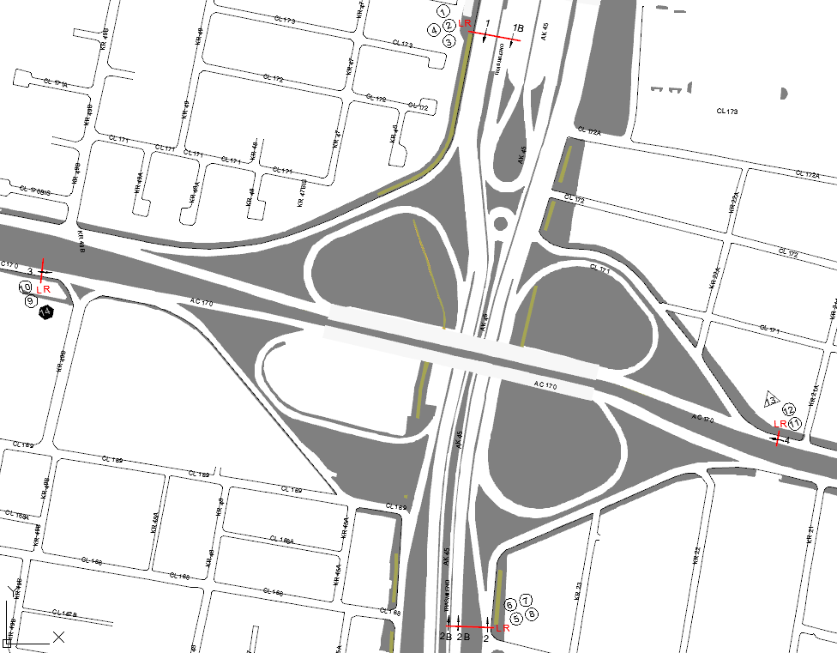
 |  | C | 2 | SUR | 2 | 2B | HORARIO DEL PERÍODO No. 3 | 14:00-22:00
 |  |  |  | OCCIDENTE | 3 |  | No. DE HORAS TOMADAS |  | 24
 |  | BT | 2 | ORIENTE | 4 |  | HORARIO DE LA TOMA DE INFORMACIÓN |  | 22:00-22:00
 |  | B | 2 |  |  |  | No. DE EQUIPOS UTILIZADOS |  | 14
 |  |  |  | OBSERVACIONES DE LA TOMA DE INFORMACIÒN
 |  | AL | 2 | OBSERVACION |  |  |  |  |  | ACCESO
 |  | AT | 2.5
 |  | BA | 2.5
 |  | ESP | 2
 |  | INT | 2
 |  | C2P | 2.5
 |  | C2G | 2.5
 |  | C3-C4 | 2.5
 |  | C5 | 2.5
 |  | >C5 | 2.5
 |  | M | 0.5
 |  | BIC | 0.3

 |  | ANALISIS PUNTUAL
 |  | LA INTERSECCIÓN DE LA AVENIDA CARRERA 45 (AUTOPISTA NORTE) CON AVENIDA CALLE 170 SE ENCUENTRA UBICADA EN EL SECTOR NORTE DE LA CIUDAD. LA AVENIDA CARRERA 45 PERMITE LA CIRCULACIÓN EN SENTIDO NORTE-SUR Y VICEVERSA Y ESTÁ CONFORMADA POR SEIS CALZADAS, DOS PARA TRÁFICO MIXTO POR SENTIDO (INCLUYE TPC) Y DOS CALZADAS EXCLUSIVA PARA LOS BUSES DEL SISTEMA TRANSMILENIO, UNA POR SENTIDO. LA AVENIDA CALLE 170, ESTÁ CONFORMADA POR DOS CALZADAS CON SEPARADOR CENTRAL PARA TRÁFICO MIXTO (INCLUYE TPC), UNA CALZADA POR SENTIDO; PERMITE LA CIRCULACIÓN EN SENTIDO ESTE-OESTE Y VICEVERSA; EL PASO DE ESTA VÍA POR LA INTERSECCIÓN ES SOBRE NIVEL DE LA AUTOPISTA NORTE. EL VOLUMEN TOTAL AFORADO DURANTE EL DÍA JUEVES 20 DE FEBRERO DE 2014 FUE DE 259.233 VEHÍCULOS MIXTOS, COMPUESTOS DE LA SIGUIENTE MANERA: EL 72,0% CORRESPONDE A VEHÍCULOS LIVIANOS, EL 11,8% A TRANSPORTE PÚBLICO COLECTIVO, EL 10,7% A MOTOS Y EL 5,3% A VEHÍCULOS DE CARGA. LOS PERÍODOS DE MÁXIMA DEMANDA SE PRESENTAN ENTRE LAS 06:00 Y LAS 07:00 HORAS, Y ENTRE LAS 17:00 Y 18:00 HORAS. LA HORA PICO TOTAL DE LA INTERSECCIÓN SE REGISTRA ENTRE LAS 06:00 Y 07:00 HORAS, PERIODO EN EL QUE SE MOVILIZA UN TOTAL DE 18.330 VEHÍCULOS MIXTOS, DE LOS CUALES EL 67,5% A VEHÍCULOS LIVIANOS, EL 16,1% A TRANSPORTE PUBLICO COLECTIVO Y TM, 12,8% A MOTOS, EL 2,1% A CAMIONES Y FINALMENTE EL 0,3% A BICICLETAS.

 |  | REGISTRO FOTOGRÁFICO
 |  | 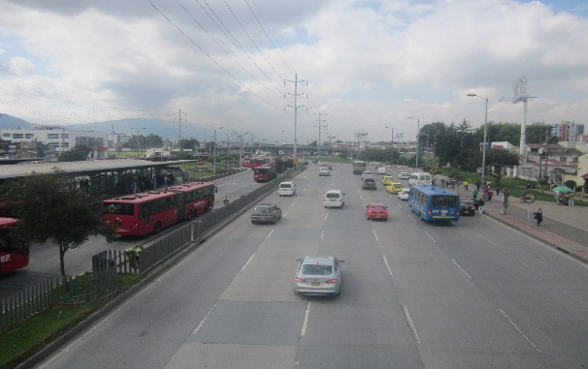 |  |  |  |  | 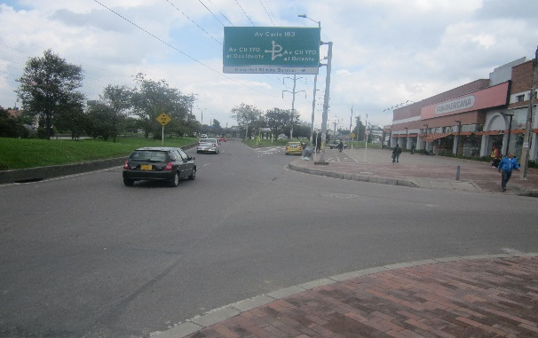

 |  | ACCESO NORTE |  |  |  |  | ACCESO SUR

 |  | 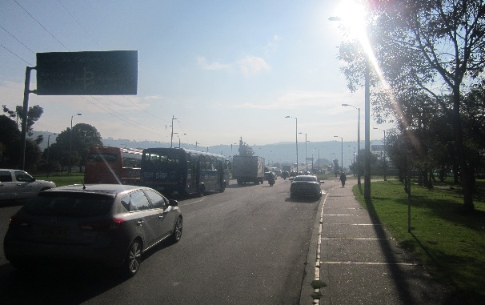 |  |  |  |  | 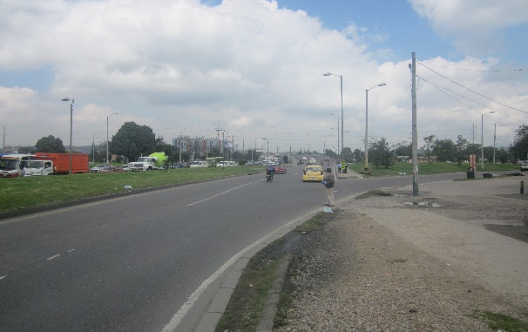

 |  | ACCESO OCCIDENTE |  |  |  |  | ACCESO ORIENTE

